Sheet1
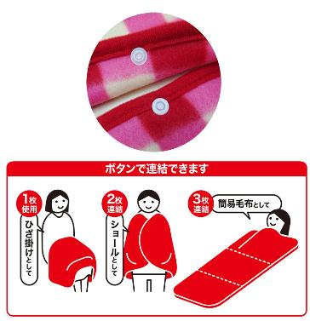
提 案 書

ポータブル圧縮ブランケットセット AF-30 |  | 参考上代 | ¥3,000 | 販売価格
 |  | （税別） |  | （税別）
【JAN】 | 4562121887831
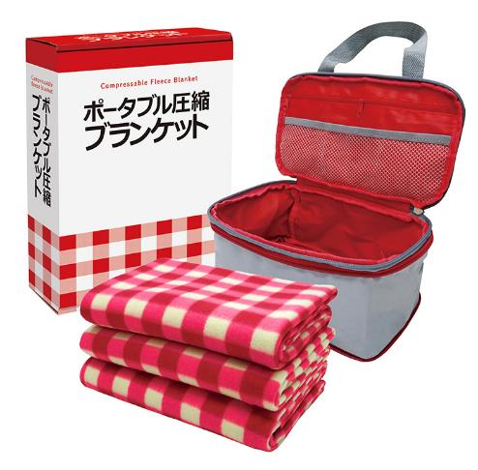
 |  |  | 【商品番号】 AF30 【本体サイズ】 圧縮収納バッグ：175×265×105㎜ 【パッケージサイズ】 310×240×85㎜・580g 【個装形態】 化粧箱入 【セット内容】 圧縮収納バッグ・フリースブランケット×3 【商品説明】 ホックボタンで連結ききるブランケット 【生産国】 中国

